Sheet1
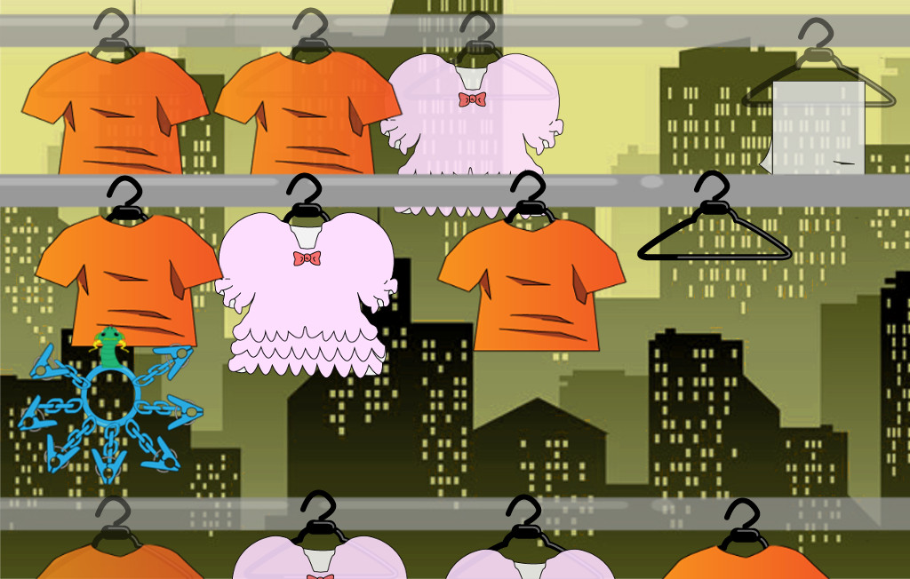
ゲーム画面

上のレーンの物には
半透明化処理をする

プレイヤーの初期位置

 | レーン移動したとき（三本レーンがあるとき）

上下のレーンに
半透明化処理をかける

下のレーンの服は服の上の部分だけ見せる

